Ban_hang
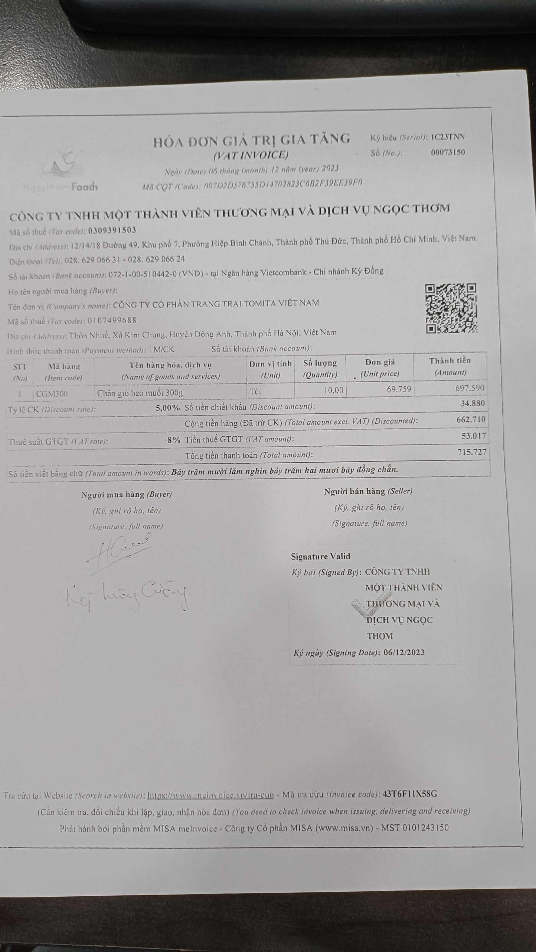
DANH SÁCH BÁN HÀNG
Ngày hạch toán | Ngày chứng từ | Số chứng từ | Số hóa đơn | Mã khách hàng | Diễn giải | Tổng tiền hàng | Tiền chiết khấu | Tiền thuế GTGT | Tổng tiền thanh toán
2023-12-06 | 2023-12-06 | BH2309994 | 00073150 | TOMITA | Bán hàng Tomita Mart - 15 Villa 2 Huyndai | 697,590 | 34,880 | 53,017 | 715,727
 |  |  |  |  | Tổng cộng | 697,590 | 34,880 | 53,017 | 715,727

